Sheet2
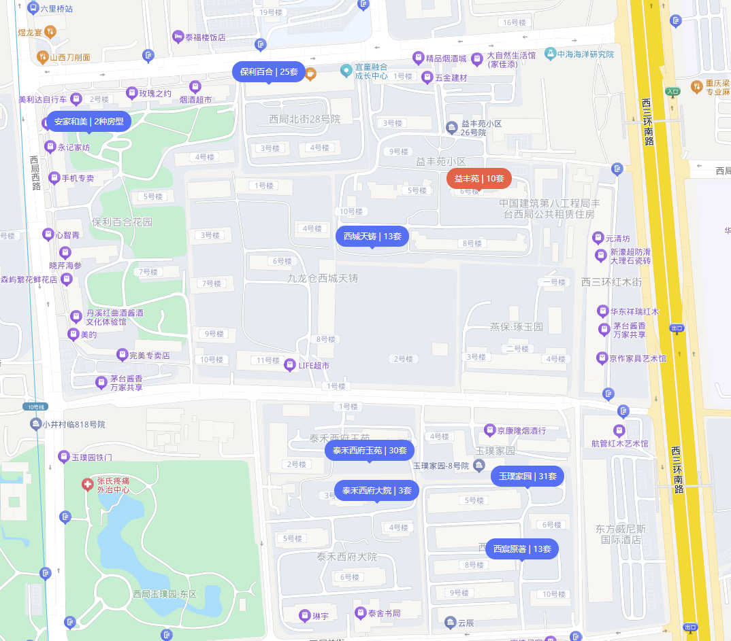

西城天铸 | 益丰苑 | 94.77 | 南北 | 2居室 | 8500 | 89.69
益丰苑 |  | 90 | 南北 | 2居室 | 8100 | 90
玉璞家园 |  | 89 | 东南北 | 3居室 | 7500 | 84.27
泰禾西府玉苑 |  | 89 | 东南北 | 2居室 | 7500 | 84.27
保利百合 |  | 84 | 南 | 2居室 | 8000 | 95.24
 |  | 87 | 南 | 2居室 | 8000 | 91.95
 |  | 94.77 | 南北 | 2居室 | 7900 | 83.36

 | 玉璞家园 | 55 | 南 | 1居室 | 4700 | 85.45
 |  | 62.65 | 南北 | 2居室 | 5600 | 89.39
 |  | 53.15 | 西 | 1居室 | 5200 | 97.84
 |  | 54.81 | 南 | 1居室 | 4800 | 87.58
 |  | 53.13 | 西 | 1居室 | 4500 | 84.7
 |  | 65 | 南 | 2居室 | 5400 | 83.08
 |  | 62.89 | 南北 | 2居室 | 5500 | 87.45
 |  | 63.34 | 南 | 2居室 | 5500 | 86.83

 | 保利百合 | 79.72 | 南 | 2居室 | 7600 | 95.33 | 泰禾西府玉苑 | 54.14 | 南北 | 1居室 | 5500 | 101.59
 |  | 92 | 南北 | 2居室 | 7800 | 84.78 |  | 55 | 南 | 1居室 | 5000 | 90.91
 |  | 145 | 南北 | 3居室 | 13500 | 93.1 |  | 55 | 南 | 1居室 | 5200 | 94.55
 |  | 78 | 南 | 2居室 | 7500 | 96.15 |  | 54.58 | 西 | 1居室 | 5690 | 104.25
 |  | 76.98 | 南 | 2居室 | 7400 | 96.13 |  | 54.55 | 西 | 1居室 | 5300 | 97.16
 |  | 78.92 | 西南 | 2居室 | 7500 | 95.03 |  | 69.5 | 南北 | 2居室 | 6600 | 94.96
 |  |  |  |  |  |  |  | 54.69 | 南 | 1居室 | 5000 | 91.42

 |  |  |  |  |  |  | 西城天铸 | 89 | 南 | 3居室 | 9000 | 101.12
 |  |  |  |  |  |  |  | 89.83 | 南北 | 3居室 | 11000 | 122.45
 |  |  |  |  |  |  |  | 84.23 | 南 | 2居室 | 8000 | 94.98
 |  |  |  |  |  |  |  | 89 | 南北 | 3居室 | 7800 | 87.64
 |  |  |  |  |  |  |  | 85 | 南 | 2居室 | 7500 | 88.24

